상품제안서
32절 스프링다이어리 2602(SP) | 상품코드: S43286

 |  |  |  |  |  |  | 02-713-8555 | www.synergygift.co.kr
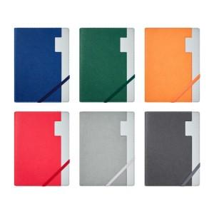 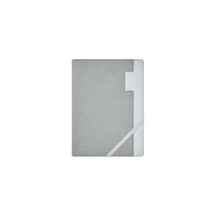 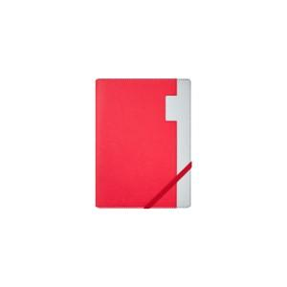

【상세/제작정보】 | <p><span style="font-size: 14pt;">*&nbsp;</span><span style="font-size: 14pt;">200개 이상 1곳 조각비 무료</span></p><p>&nbsp;</p>

【인쇄/포장옵션】 | 불박, 금박, 은박 / OPP(비닐)

【공급단가】 | 수량 | 50~ | 100~ | 500~ | 1,000~ | 3,000~
*VAT별도 | 노트식 | 9,100원 | 8,360원 | 7,950원 | 7,750원 | 7,610원
 | 이틀식 | 9,100원 | 8,360원 | 7,950원 | 7,750원 | 7,610원

【상품 URL】 | https://www.synergygift.co.kr:443/src/goods_detail.php?gdno=43286

